34
Cuadro 34. INVENTARIO DE EMISIONES ATMOSFÉRICAS EN LA REPÚBLICA, POR TIPOS DE CONTAMINANTES, SEGÚN FUENTE: AÑOS 2012-16

Año y fuente | Inventario de emisiones (en toneladas métricas)

 | Total | Tipos de contaminantes
 |  | PST | NOx | SOx | CO | HC

2012 | 493,073 | 11,607 | 69,161 | 8,292 | 357,429 | 46,583
Móvil | 480,990 | 11,276 | 66,026 | … | 357,178 | 46,510
Industria | 6,664 | 125 | 1,828 | 4,531 | 133 | 47
Energía | 5,418 | 206 | 1,306 | 3,761 | 119 | 26
2013 | 514,169 | 12,039 | 72,000 | 9,327 | 372,303 | 48,500
Móvil | 500,631 | 11,686 | 68,507 | … | 372,019 | 48,420
Industria | 6,639 | 124 | 1,821 | 4,514 | 132 | 46
Energía | 6,899 | 228 | 1,672 | 4,813 | 152 | 34
2014 | 561,328 | 13,075 | 78,491 | 9,518 | 407,199 | 53,045
Móvil | 547,583 | 12,782 | 74,932 | … | 406,908 | 52,961
Industria | 6,619 | 124 | 1,816 | 4,500 | 132 | 46
Energía | 7,127 | 169 | 1,743 | 5,018 | 159 | 38
2015 | 622,317 | 14,573 | 86,629 | 8,188 | 453,820 | 59,107
Movil (R) | 610,378 | 14,248 | 83,525 | … | 453,571 | 59,034
Industria (P) | 6,820 | 128 | 1,871 | 4,637 | 136 | 48
Energía (R) | 5,119 | 197 | 1,234 | 3,551 | 112 | 24
2016 | 657,446 | 15,417 | 91,474 | 8,499 | 479,595 | 62,461
Móvil (P) | 645,051 | 15,058 | 88,269 | ... | 479,336 | 62,388
Industria (E) | 6,623 | 124 | 1,817 | 4,504 | 132 | 46
Energía (P) | 5,772 | 236 | 1,388 | 3,995 | 126 | 27

PST: Partículas sólidas en suspensión (Plomo, polvo, polen, etc.). |  |  |  |  |  |  | Años | Sector | PST | NOx | SOx | CO | HC
NOx: Óxidos de Nitrógeno. |  |  |  |  |  |  | 2013 | 6898.7697765 | 228.24380649 | 1671.754558 | 4812.6267578 | 151.97768709 | 34.16696718
SOx: Sulfatos |  |  |  |  |  |  | 2014 | 7126.0616775 | 169.05991081 | 1743.0512853 | 5017.8749121 | 158.45920775 | 37.616361525
CO: Monóxido de Carbono. |  |  |  |  |  |  | 2015 | 5118.7618797 | 197.07323065 | 1233.671762 | 3551.4793148 | 112.15197836 | 24.385593964
HC: Hidrocarburos.
… Información no disponible
(E) Cifras estimadas
(P) Cifras preliminares.
(R) Cifras revisadas. |  |  |  |  |  |  | Año |  | IPI | Emisiones | PST | NOx | SOx | CO | HC
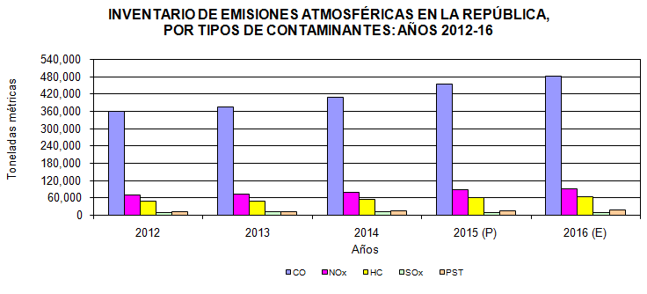
 |  |  |  |  |  |  | 2013 | (P) | 132.2 | 6638.671856 | 124.37297316 | 1821.3922771 | 4514.1081573 | 132.42925745 | 46.369190964
 |  |  |  |  |  |  | 2014 | (E) | 131.8 | 6618.585103 | 123.99665554 | 1815.8812566 | 4500.4497362 | 132.02856378 | 46.22889084
 |  |  |  |  |  |  | 2015 | (E) | 129.1 | 6482.9995205 | 121.45651161 | 1778.6818682 | 4408.2553941 | 129.32388152 | 45.281865003

